关系图
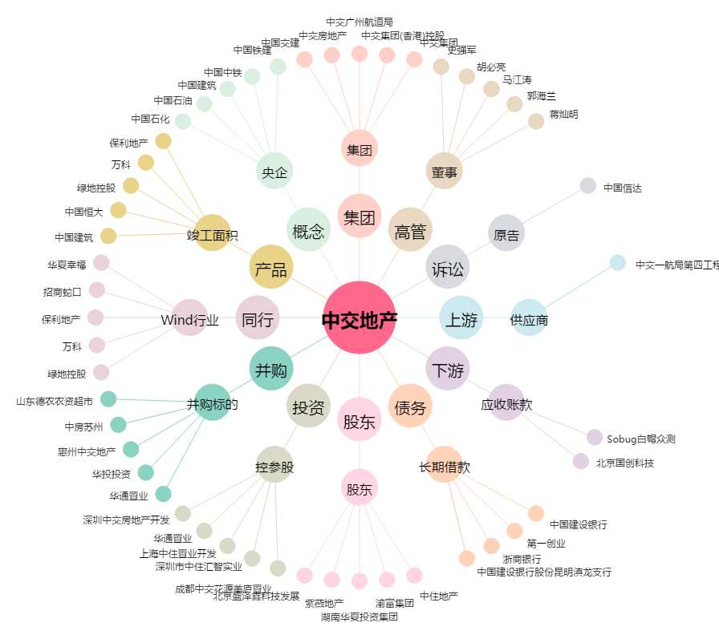
中交地产[000736.SZ] - 关系概览图

